Sheet1
Scene No. | 5
Quest Title | 印记
Quest Log | 打败15个骏马酱爆
Map No. | 21
 | 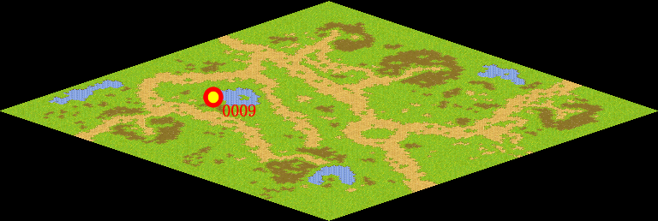
NPC No. | 9
Condition | lv>0
Dialog | 原来是这样，我还以为莫古出了什么事了呢，不过邪恶宠物的确越来越猖獗了，我这里也受到了很大的影响，尤其是骏马酱爆，偷了我不少好吃的，你能帮我教训一下它们么？
Select | 1：接受，2：不接受
Result | 1 : Scene 0006, 2 : 关闭对话框

ScriptFile | Qlog-0040-005.scr
 | Q0009-0040-005.scr

